Sugerencia
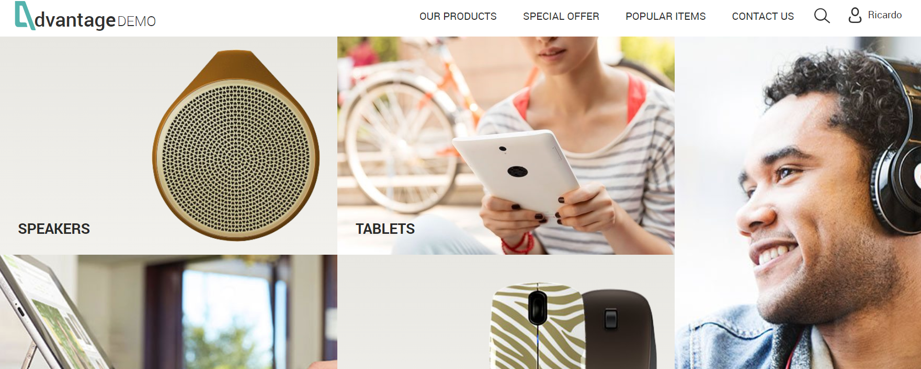
Numero de Caso de Prueba: 18 |  |  | 3
Funcionalidad | Menu
Pasos: | 1. Ingrese a la URL: https://www.advantageonlineshopping.com/ 2. Clic en algun item del menu 5. Verifique que no se resalta la opcion del menu seleccionada

Sugerencia: | Agregar una ayuda visual que le permita al usuario saber en que opción se encuentra en el menu.

Id del Defecto | Caso de Prueba | Severidad | Tipo | Observaciones | Naturaleza | Fecha de reporte | Fecha de Solución | Estado
Inc 003 | 6 | Bajo | Sugerencia | El sistema permite almacenar 2 cuentas con el mismo correo electronico | Presentacion / GUI | 2022-06-14 |  | Abierto

Bug(CP7)
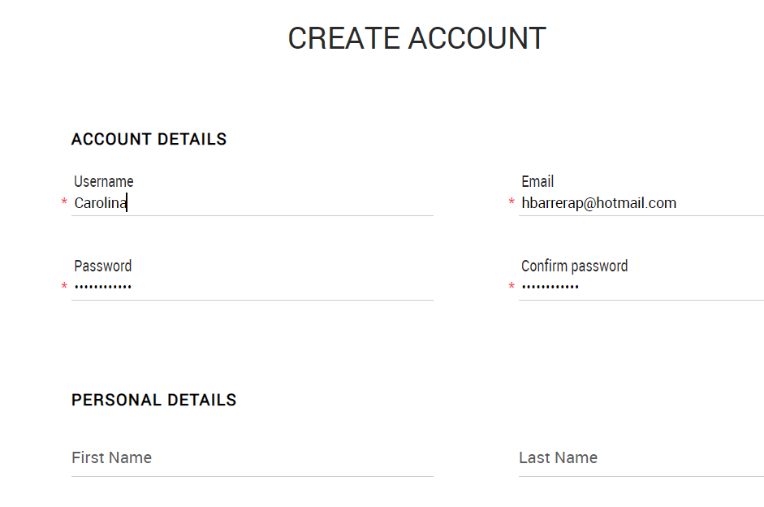
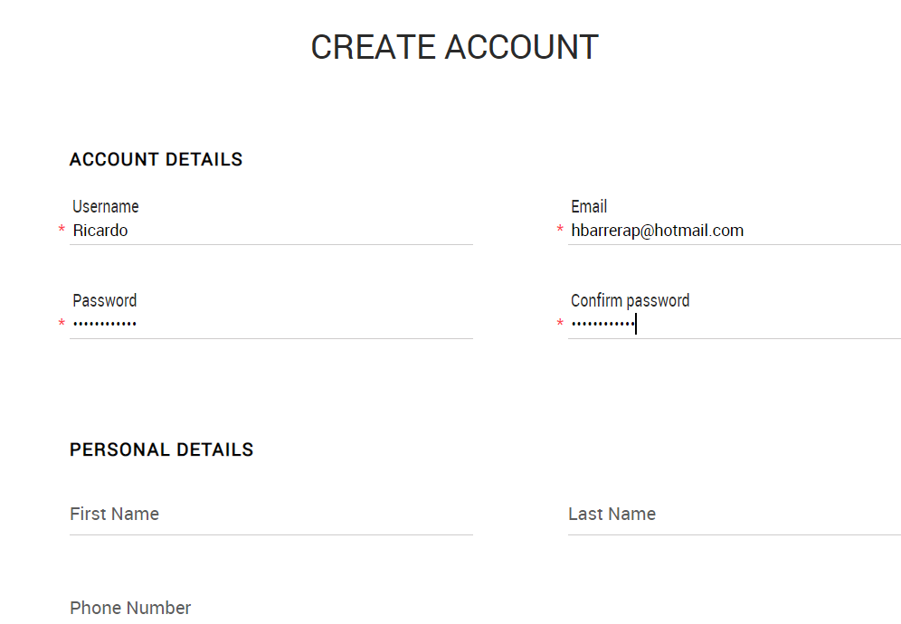
Numero de Caso de Prueba: 7
Funcionalidad | Registro nueva cuenta
Pasos: | 1. Ingrese a https://www.advantageonlineshopping.com/ 2. Ingrese a la opcion de crear cuentas en el boton de "user" 3. Cree 2 cuentas con el mismo correo electronico 4. Dar clic en registrar

Id del Defecto | Caso de Prueba | Severidad | Tipo | Observaciones | Naturaleza | Fecha de reporte | Fecha de Solución | Estado
Inc 001 | 7 | Medio | Error | El sistema permite almacenar 2 cuentas con el mismo correo electronico | Funcional | 2022-06-14 |  | Abierto

Bug(CP8)
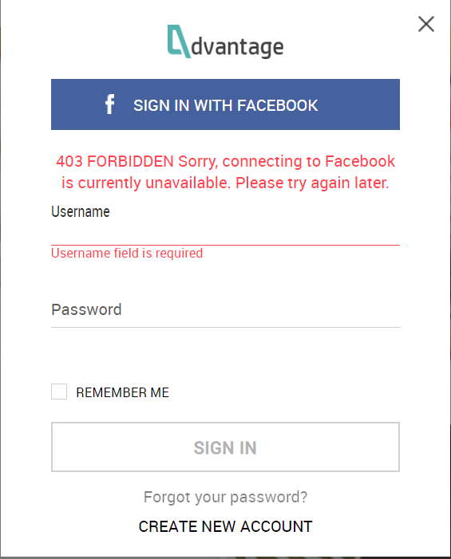
Numero de Caso de Prueba: 8
Funcionalidad | Registro nueva cuenta
Pasos: | 1. Ingrese a https://www.advantageonlineshopping.com/ 2. Ingrese a la opcion de registro con cuenta de facebook 3. el usuario podra ingresar con la cuenta de facebook

Id del Defecto | Caso de Prueba | Severidad | Tipo | Observaciones | Naturaleza | Fecha de reporte | Fecha de Solución | Estado
Inc 002 | 8 | Medio | Error | El sistema no permite iniciar con la cuenta de facebook | Funcional | 2022-06-14 |  | Abierto

Bug(CP24)
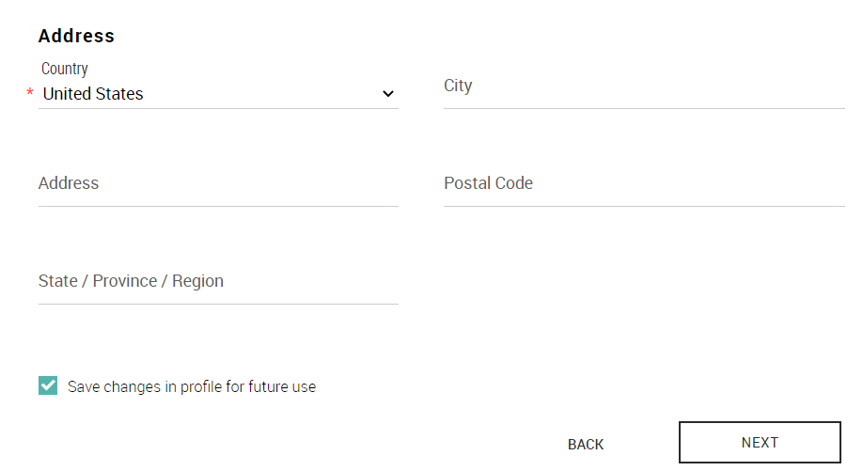
Numero de Caso de Prueba: 24
Funcionalidad | Realizar CheckOut
Pasos: | 1. Ingrese a la URL: https://www.advantageonlineshopping.com/ 2. Digite los datos de usuario y contraseña 3. De clic en Continuar. 4. Ingrese un producto al carrito 5. Verifique que el producto se agrego de forma correcta 6. Verifique que el checkout funciona de forma correcta 7. Verifique que la información se ingresa de forma correcta con todos los campos obligatorios para envio de producto

Id del Defecto | Caso de Prueba | Severidad | Tipo | Observaciones | Naturaleza | Fecha de reporte | Fecha de Solución | Estado
Inc 003 | 24 | Alto | Error | El sistema solo solicita como campo obligatorio el pais, esté error se cataloga como alto ya que el impacto sobre el cliente y sobre las perdidas de productos pueden traer sanciones. | Funcional | 2022-06-14 |  | Abierto

Bug(CP02)
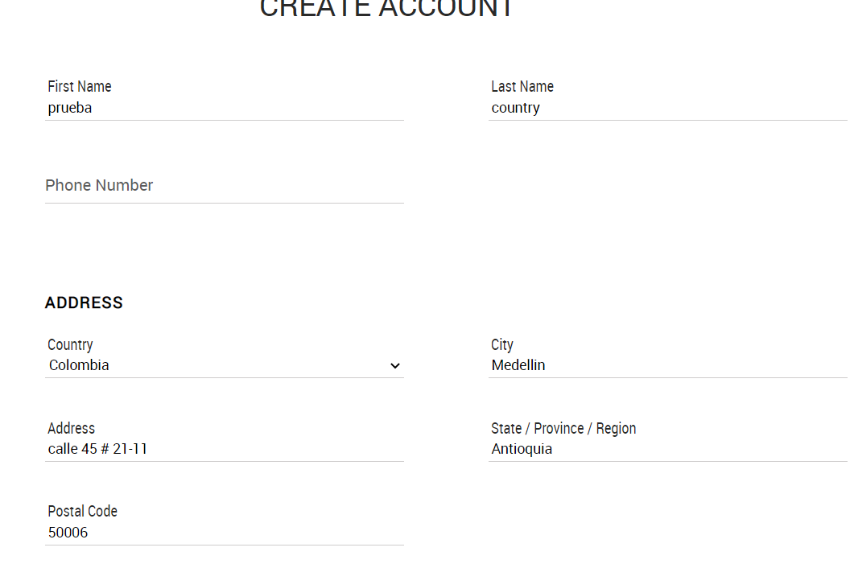
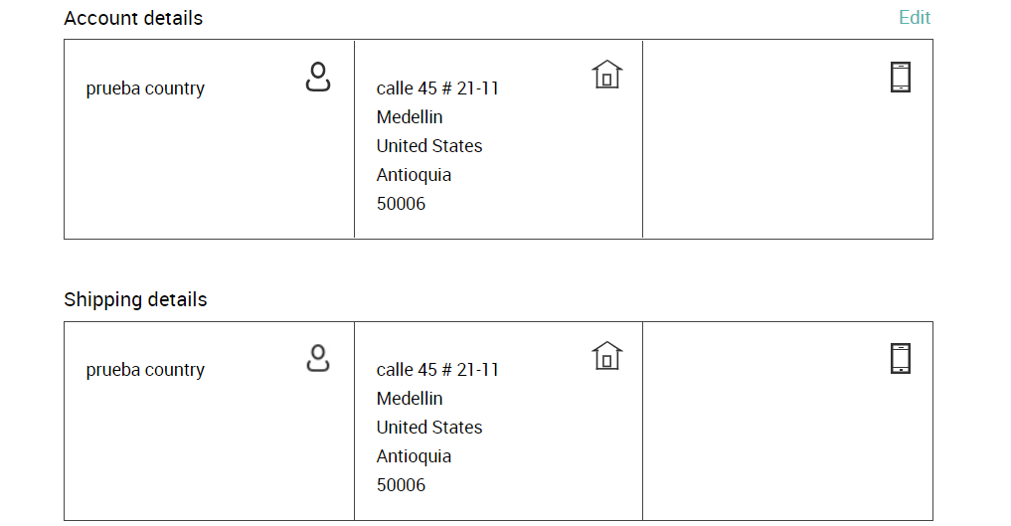
Numero de Caso de Prueba: 2
Funcionalidad | Realizar CheckOut
Pasos: | 1. Ingrese a https://www.advantageonlineshopping.com/ 2. Ingrese a la opcion de crear cuentas en el boton de "user" 3. Registre los datos de forma correcta. 4. Dar clic en registrar 5. Dar clic en la opción mi cuenta

Id del Defecto | Caso de Prueba | Severidad | Tipo | Observaciones | Naturaleza | Fecha de reporte | Fecha de Solución | Estado
Inc 004 | 2 | Alto | Error | Cuando se requiere verificar la información de envío y de la cuenta, en el campo Country se muestra United States; pero al crear el usuario se seleccionó Colombia | Funcional | 2022-06-14 |  | Abierto

